Sheet1
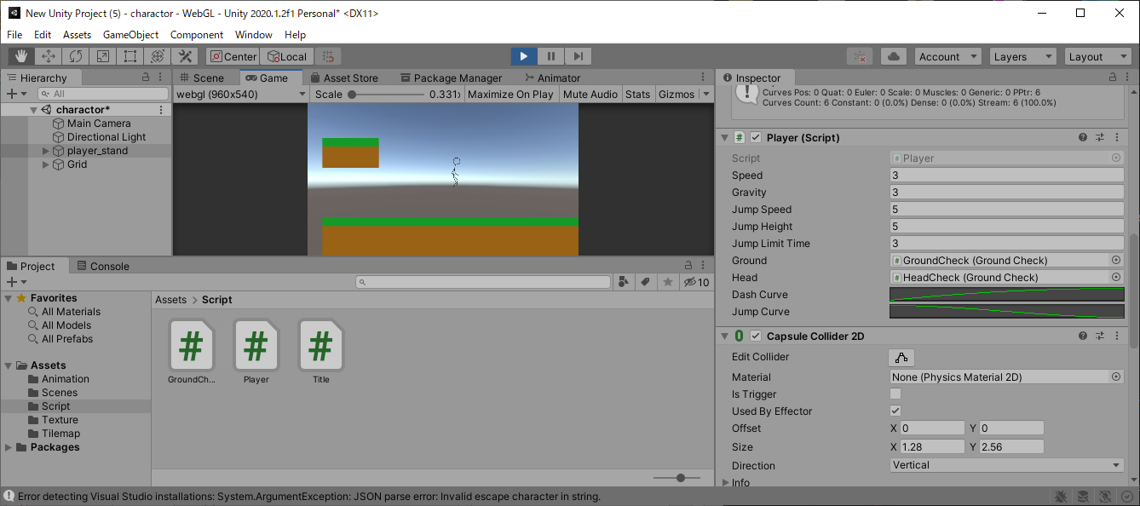
課題内容：勤務先使用環境学習
 | 9：00～12：00 | Unityでプログラミングをやってみよう【C#基本】(プログラミング作成・動作理解)
 | 12：00～13：00 | 昼食
 | 13：00～15：00 | Unityでプログラミングをやってみよう【C#基本】(プログラミング作成・動作理解)
 | 15：00～17：30 | ゲーム開発ができるようになる基礎知識まとめ(資料まとめ)
 | 17：30～18：00 | 本日のまとめ／明日の課題準備

 | 1．Unityでプログラミングをやってみよう【C#基本】
 | https://dkrevel.com/makegame-beginner/program-beginner/

 | 上記URL内容を確認しながらプログラムの作成を行いました。

 | Unityでプログラミングをやってみよう【C#基本】

 | 移動を滑らかに表現しよう

 | AnimationCurveを使おう

 | public AnimationCurve dashCurve;
 | public AnimationCurve jumpCurve;

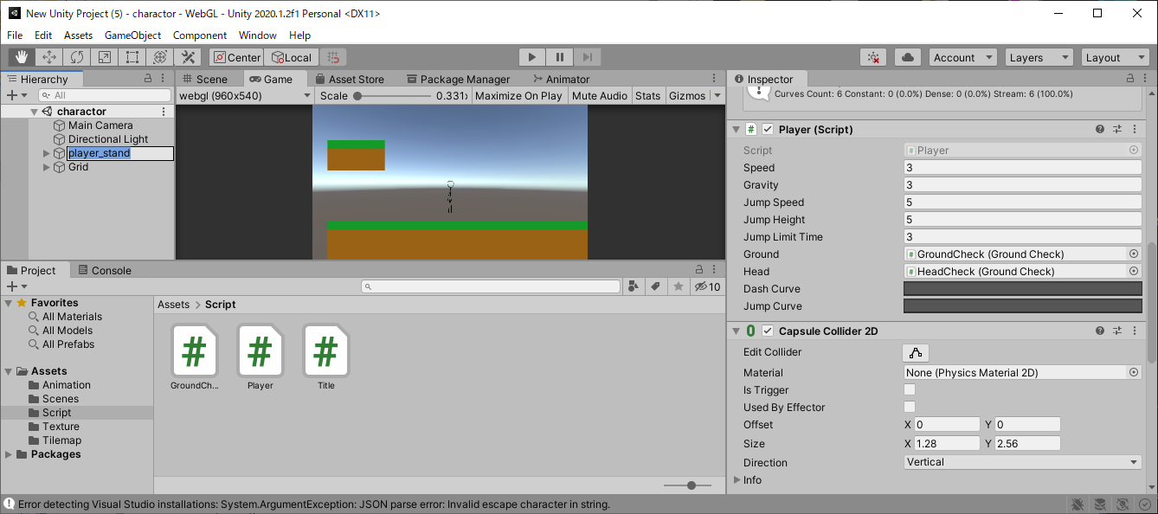



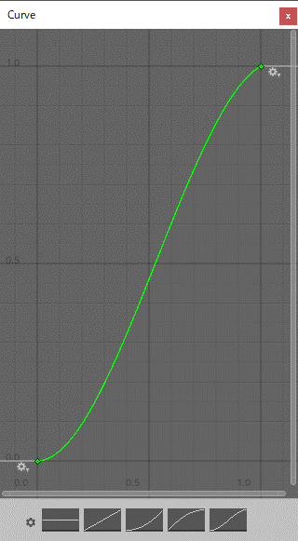

 | ・Delete Keyで点を削除する事ができます。

 | ・Edit Keyで点の位置を直接数字で変更する事ができます。

 | ・Clamped Auto〜Flatはハンドルを勝手に計算して回してくれます。

 | ・Brokenで右のハンドルと左のハンドルが連動しなくなります。

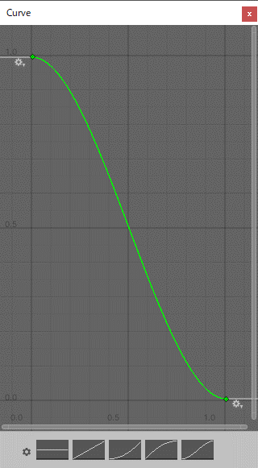

 | グラフをスクリプトに適用しよう

 | using System.Collections;
 | using System.Collections.Generic;
 | using UnityEngine;
 | public class Player : MonoBehaviour
 | {
 | //インスペクターで設定する
 | public float speed; //速度
 | public float gravity; //重力
 | public float jumpSpeed;//ジャンプする速度
 | public float jumpHeight;//高さ制限
 | public float jumpLimitTime;//ジャンプ制限時間
 | public GroundCheck ground; //接地判定
 | public GroundCheck head;//頭ぶつけた判定
 | public AnimationCurve dashCurve; //New
 | public AnimationCurve jumpCurve; //New

 | //プライベート変数
 | private Animator anim = null;
 | private Rigidbody2D rb = null;
 | private bool isGround = false;
 | private bool isJump = false;
 | private bool isHead = false;
 | private float jumpPos = 0.0f;
 | private float dashTime, jumpTime; //New
 | private float beforeKey; //New

 | void Start()
 | {
 | //コンポーネントのインスタンスを捕まえる
 | anim = GetComponent<Animator>();
 | rb = GetComponent<Rigidbody2D>();
 | }

 | void FixedUpdate()
 | {
 | //接地判定を得る
 | isGround = ground.IsGround();
 | isHead = head.IsGround();

 | //キー入力されたら行動する
 | float horizontalKey = Input.GetAxis("Horizontal");
 | float xSpeed = 0.0f;
 | float ySpeed = -gravity;
 | float verticalKey = Input.GetAxis("Vertical");

 | if (isGround)
 | {
 | if (verticalKey > 0)
 | {
 | ySpeed = jumpSpeed;
 | jumpPos = transform.position.y; //ジャンプした位置を記録する
 | isJump = true;
 | jumpTime = 0.0f;
 | }
 | else
 | {
 | isJump = false;
 | }
 | }
 | else if (isJump)
 | {
 | //上方向キーを押しているか
 | bool pushUpKey = verticalKey > 0;
 | //現在の高さが飛べる高さより下か
 | bool canHeight = jumpPos + jumpHeight > transform.position.y;
 | //ジャンプ時間が長くなりすぎてないか
 | bool canTime = jumpLimitTime > jumpTime;

 | if (pushUpKey && canHeight && canTime && !isHead)
 | {
 | ySpeed = jumpSpeed;
 | jumpTime += Time.deltaTime;
 | }
 | else
 | {
 | isJump = false;
 | jumpTime = 0.0f;
 | }
 | }

 | if (horizontalKey > 0)
 | {
 | transform.localScale = new Vector3(1, 1, 1);
 | anim.SetBool("run", true);
 | dashTime += Time.deltaTime; //New
 | xSpeed = speed;
 | }
 | else if (horizontalKey < 0)
 | {
 | transform.localScale = new Vector3(-1, 1, 1);
 | anim.SetBool("run", true);
 | dashTime += Time.deltaTime; //New
 | xSpeed = -speed;
 | }
 | else
 | {
 | anim.SetBool("run", false);
 | xSpeed = 0.0f;
 | dashTime = 0.0f; //New
 | }

 | //前回の入力からダッシュの反転を判断して速度を変える New
 | if (horizontalKey > 0 && beforeKey < 0)
 | {
 | dashTime = 0.0f;
 | }
 | else if (horizontalKey < 0 && beforeKey > 0)
 | {
 | dashTime = 0.0f;
 | }
 | beforeKey = horizontalKey;

 | //アニメーションカーブを速度に適用 New
 | xSpeed *= dashCurve.Evaluate(dashTime);
 | if (isJump)
 | {
 | ySpeed *= jumpCurve.Evaluate(jumpTime);
 | }
 | anim.SetBool("jump", isJump);
 | anim.SetBool("ground", isGround);
 | rb.velocity = new Vector2(xSpeed, ySpeed);
 | }
 | }

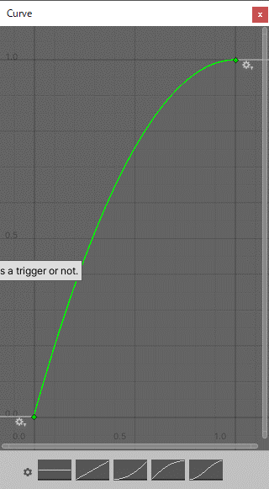

 | using System.Collections;
 | using System.Collections.Generic;
 | using UnityEngine;
 | public class Player : MonoBehaviour
 | {
 | //インスペクターで設定する
 | public float speed; //速度
 | public float gravity; //重力
 | public float jumpSpeed;//ジャンプする速度
 | public float jumpHeight;//高さ制限
 | public float jumpLimitTime;//ジャンプ制限時間
 | public GroundCheck ground; //接地判定
 | public GroundCheck head;//頭ぶつけた判定
 | public AnimationCurve dashCurve; //New
 | public AnimationCurve jumpCurve; //New

 | //プライベート変数
 | private Animator anim = null;
 | private Rigidbody2D rb = null;
 | private bool isGround = false;
 | private bool isJump = false;
 | private bool isHead = false;
 | private float jumpPos = 0.0f;
 | private float dashTime, jumpTime; //New
 | private float beforeKey; //New

 | void Start()
 | {
 | //コンポーネントのインスタンスを捕まえる
 | anim = GetComponent<Animator>();
 | rb = GetComponent<Rigidbody2D>();
 | }

 | void FixedUpdate()
 | {
 | //接地判定を得る
 | isGround = ground.IsGround();
 | isHead = head.IsGround();

 | //キー入力されたら行動する
 | float horizontalKey = Input.GetAxis("Horizontal");
 | float xSpeed = 0.0f;
 | float ySpeed = -gravity;
 | float verticalKey = Input.GetAxis("Vertical");

 | if (isGround)
 | {
 | if (verticalKey > 0)
 | {
 | ySpeed = jumpSpeed;
 | jumpPos = transform.position.y; //ジャンプした位置を記録する
 | isJump = true;
 | jumpTime = 0.0f;
 | }
 | else
 | {
 | isJump = false;
 | }
 | }
 | else if (isJump)
 | {
 | //上方向キーを押しているか
 | bool pushUpKey = verticalKey > 0;
 | //現在の高さが飛べる高さより下か
 | bool canHeight = jumpPos + jumpHeight > transform.position.y;
 | //ジャンプ時間が長くなりすぎてないか
 | bool canTime = jumpLimitTime > jumpTime;

 | if (pushUpKey && canHeight && canTime && !isHead)
 | {
 | ySpeed = jumpSpeed;
 | jumpTime += Time.deltaTime;
 | }
 | else
 | {
 | isJump = false;
 | jumpTime = 0.0f;
 | }
 | }

 | if (horizontalKey > 0)
 | {
 | transform.localScale = new Vector3(1, 1, 1);
 | anim.SetBool("run", true);
 | dashTime += Time.deltaTime; //New
 | xSpeed = speed;
 | }
 | else if (horizontalKey < 0)
 | {
 | transform.localScale = new Vector3(-1, 1, 1);
 | anim.SetBool("run", true);
 | dashTime += Time.deltaTime; //New
 | xSpeed = -speed;
 | }
 | else
 | {
 | anim.SetBool("run", false);
 | xSpeed = 0.0f;
 | dashTime = 0.0f; //New
 | }

 | //前回の入力からダッシュの反転を判断して速度を変える New
 | if (horizontalKey > 0 && beforeKey < 0)
 | {
 | dashTime = 0.0f;
 | }
 | else if (horizontalKey < 0 && beforeKey > 0)
 | {
 | dashTime = 0.0f;
 | }
 | beforeKey = horizontalKey;

 | //アニメーションカーブを速度に適用 New
 | xSpeed *= dashCurve.Evaluate(dashTime);
 | if (isJump)
 | {
 | ySpeed *= jumpCurve.Evaluate(jumpTime);
 | }
 | anim.SetBool("jump", isJump); //New
 | anim.SetBool("ground", isGround); //New
 | rb.velocity = new Vector2(xSpeed, ySpeed);
 | }
 | }

